Incident reporting sheet
 | Kopfzeile / Header
 | Beanstandungsnummer / Complaint number: |  |  | BLG1900_ |  |  | Team / Team: | 0

 | Artikel Nr. (P/N) / Article No.: | 0 |  |  | Artikelbezeichnung / Article description: |  | 0 |  | Revision / Revision: | 0
 | Betroffene EB, FB, FA, MSN, KA / Affected EB, FB, FA, MSN, KA: | 0 |  |  | Betroffene Serialnummer / Affected Serial No.: |  | 0 |  | Beanstan-dete Menge / Quantity complained: | 0
 | Evtl. MSN / Possible MSN: | 0

 | BESCHREIBUNG UND UNMITTELBARER, EINDÄMMENDER MASSNAHMEN / DESCRIPTION AND IMMEDIATE, CONTAINMENT MEASURES
 | Fehlerbe- schreibung / Definition / Error description / Definition | Betroffene Produktgruppe / Affected product group: |  |  | 0
 |  | Fehlerkategorie / Error category: |  |  | 0
 |  | Fehlerart Error type: |  |  | 0
 |  | Medizinprodukt betroffen? / Medical product affected? |  |  | 0 |  | Wenn ja: / If yes: | 0
 |  | Erweiterte Fehlerbeschreibung / Extended error description: |  |  | Text
 |  | Evt. Bild / Possible image |  |  | Ersichtlich auf der Seite Erfassung. / This can be seen on the Recording page.

 | Von wem erkannt? Bzw. BU-MA / Name bei Kunden-reklamation | Name / Name: | 0 |  |  | Wo erkannt? / Where detected? | Standort / Location: |  | 0
 |  | Interne Abteilung / Internal unit: | 0 |  |  |  | Interne Abteilung / Internal unit: |  | 0
 |  | Firma & Kontakt (wenn nicht Bucher Group) / Company & Contact: (if not Bucher Group): | 0 |  |  |  | Kunde / Customer: |  | 0
 | Wann erkannt? / When detected? | 0
 | Definieren des provisorischen Verursachers durch Melder / Defining the provisional causer by detector | Intern / Internal | Standort / Location: |  |  | 0
 |  |  | Interne Abteilung / Internal unit: |  |  | 0

 | Unmittelbare, eindämmende Massnahmen / Immediate, containment measures: | 0 |  |  |  | Freitext / Free text: | 0
 |  | 0 |  |  |  | Freitext / Free text: | 0

Start Incident reporting sheet
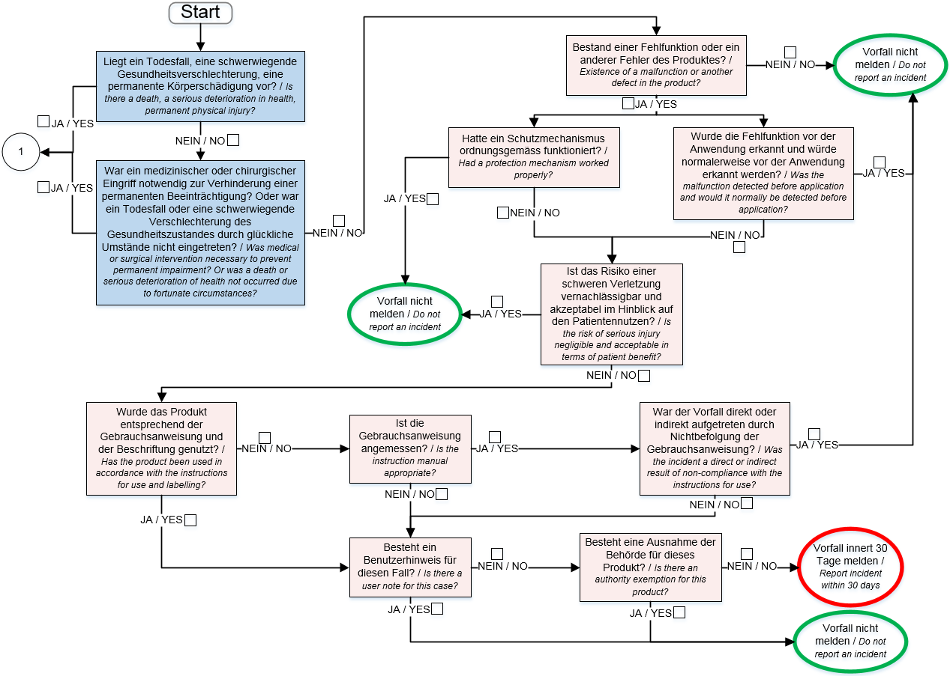

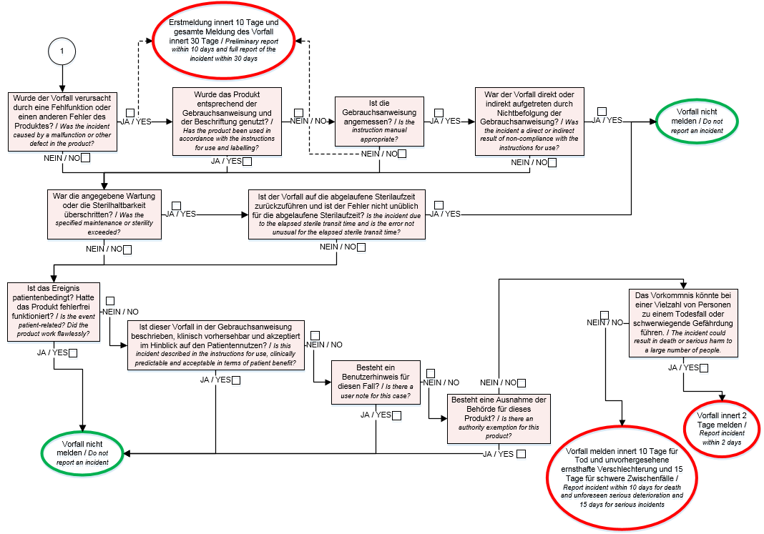

 | Decision
 | Measure: |  |  |  |  |  |  |  | YES / NO
 | Information to Authorities Inform QD & Medical Device Responsible immediately to prepare FSN / FSCA.
 | NO Information to Authorities required

 | Funktion / Function |  | Name / Name |  |  |  | Datum / Date | Visum / Signature
 | Regulatory Affair
 | Medical Safety Officer

